Sheet1
龙涧溪公园（高铁站片区）一标段品质提升景观小品、座凳及垃圾桶制作安装报价表
序号 | 名称 | 参考图纸 | 规格mm | 材质 | 单位 | 数量 | 全费用单价限价（元） | 班组所报单价（元） | 合价（元） | 备注
1 | 雕塑1 | 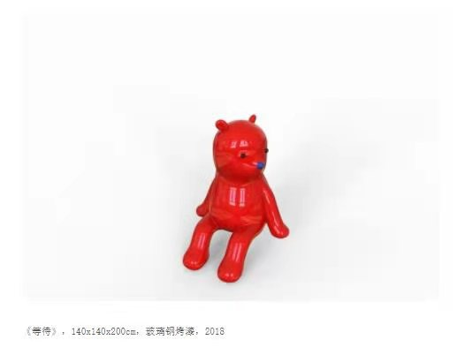 | 1400*1400*2000,含基础安装、运输，基础部分需小品制作单位深化设计 | 玻璃钢 | 个 | 5 | 15000
2 | 雕塑2 | 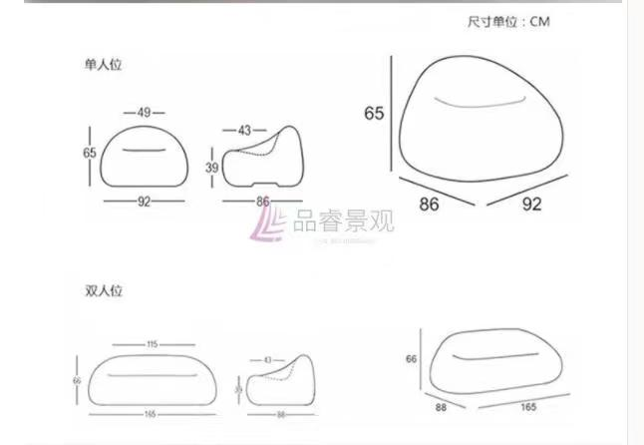 | 具体规格详图，含基础安装、运输，基础部分需小品制作单位深化设计 | 玻璃钢 | 个 | 4 | 3156
3 | 雕塑3 | 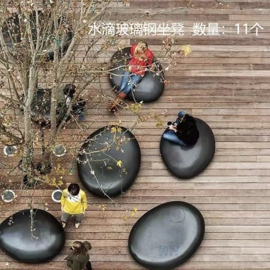 | 凹面 1400*900*550 1200*800*600 1000*640*550 凸面 1500*1100*420 1300*900*420 1100*8550*450 含基础安装、运输，基础部分需小品制作单位深化设计 | 玻璃钢 | 个 | 6 | 2286
4 | 雕塑4 | 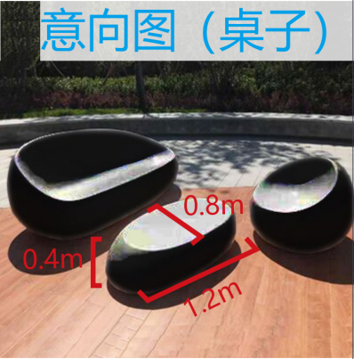 | 1200*800*400，含基础安装、运输，基础部分需小品制作单位深化设计 | 玻璃钢 | 个 | 1 | 2286
5 | 雕塑4 |  | 2150*1680*400，含基础安装、运输，基础部分需小品制作单位深化设计 | 玻璃钢 | 个 | 2 | 8800
6 | 圆环雕塑 |  | φ12000厚度200、宽度1200，油漆面、部分锻造，含基础安装、运输，基础部分需小品制作单位深化设计 | 不锈钢 | 个 | 1 | 288000
7 | 编制兔 | 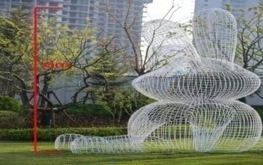 | H6000，钢条编制、油漆面，含基础安装、运输，基础部分需小品制作单位深化设计 | 不锈钢条 | 个 | 1 | 150000
8 | 编制兔 |  | L6000，钢条编制、油漆面，含基础安装、运输，基础部分需小品制作单位深化设计 | 不锈钢条 | 个 | 1 | 102000
9 | 坐凳 |  | L2140*600*785，含基础及安装 | 镀锌+防腐木 | 个 | 50 | 1780
10 | 红柳桉木坐凳 | 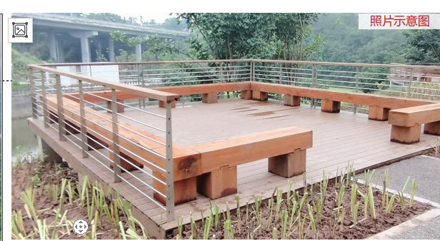 | 1.名称：LX300X200厚红柳桉 2.支撑：300x300红柳桉柱蹬 3.连接方式：综合 4.100x50x50x5mm厚角钢@500M8膨胀螺栓固定、自攻螺钉连接 5.做法：具体做法详设计 | 红柳桉 | m | 33.36 | 535
11 | 垃圾桶 |  | 钢制三色垃圾箱1070*360*930mm，含150厚C15混凝土基础 |  | 个 | 25 | 1000
12 | 风车 | 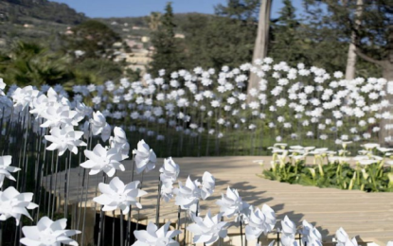 | 风车叶子40cm，杆子60cm，高度80cm，25支/m2，含安装 | 塑料风车 | m2 | 178 | 360
合计
注：1.本次采用全费用单价报价形式，最高限价为857153.60元，施工单位所报价高于最高限价的为无效报价，采购人不予接受。同时在工程量清单中公布最高费用单价限价，施工单位的全费用单价限价，施工单位的全费用单价也不得超过最高全费用单价限价，否则，采购人将予以拒绝。 2.最终结算时，以经审计单位核定的实际完成工程量及有效的竣工资料进行计算，全费用单价按中选的全费用单价进行计价。 3.开具的发票为增值税专票（9%税率或6%税率或3%税率或1%税率）。
 |  |  |  |  | 报价单位：（盖章）
 |  |  |  |  | 委托代理人及电话：
 |  |  |  |  | 时间：

